説明書
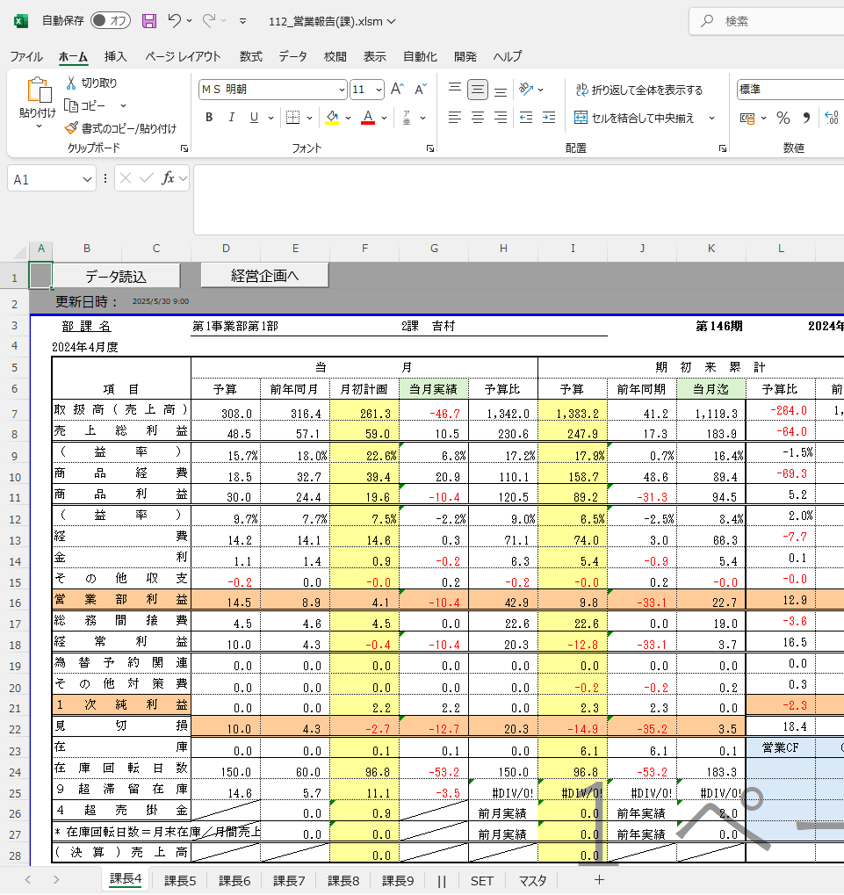
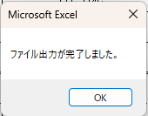
事前準備
管理者にて実施
① | マクロファイルと同階層にOBICdataフォルダを作成

② | OBICからデータを取得し、マクロファイルと同階層にあるOBICdataフォルダにファイルを配置する
 | ※各ファイルの注意事項は「ファイル作成時の注意事項」参照
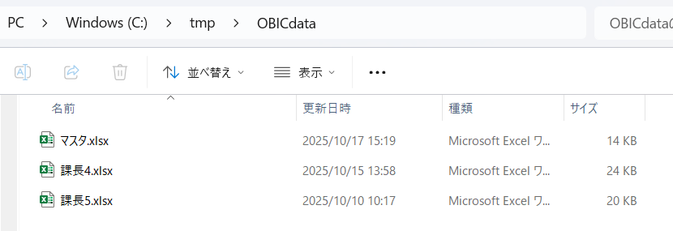

各課担当者にて実施
① | テンプレートファイルをコピーして作成する課コードに名称を変更する。
 | ※上期、下期でテンプレートが違うため、期種別に注意してください。

② | ユーザーが営業報告シートに配置された「データ読込」ボタンをクリックする
 | ※マクロファイルのファイル名の先頭3桁が課CDになっていること・シート名と読み取るデータのファイル名が一致することを確認してからクリックしてください
 | ※マクロボタン押下時の動作は「マクロボタン押下時の動作」へ記載
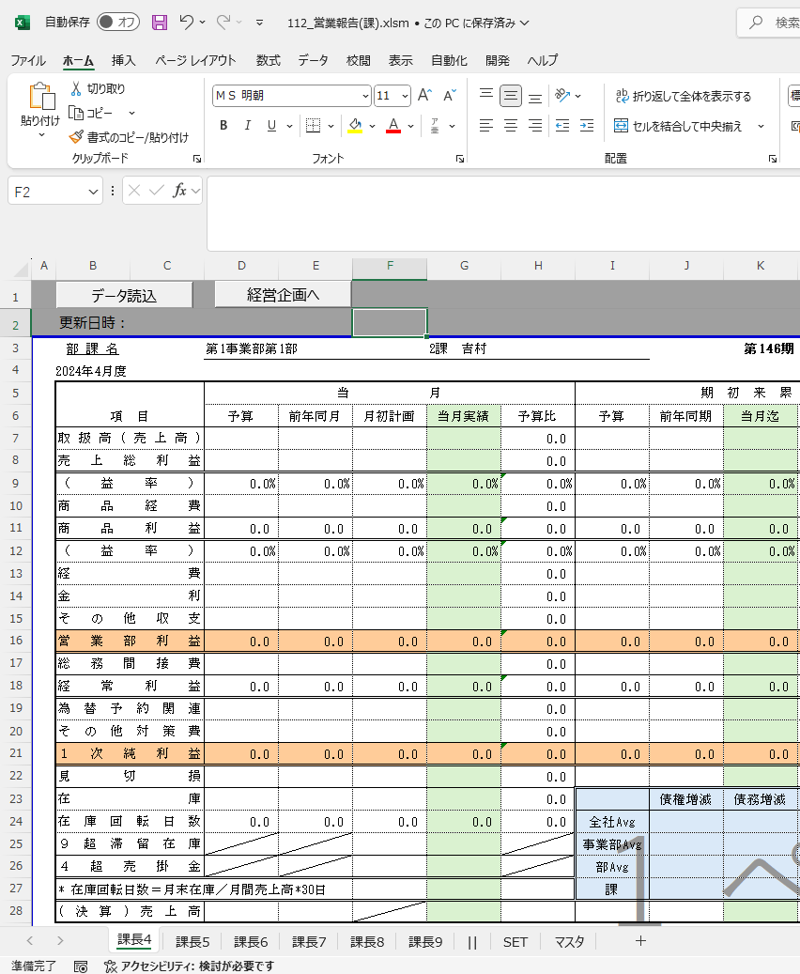

 |  | ※下期（10~3）は別ブック

3 | 正常終了
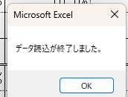

⑫ | 出力結果に問題なければ、「経営企画へ」ボタンをクリックしてファイル（pdf,Excel）を出力する

ファイル作成時の注意事項
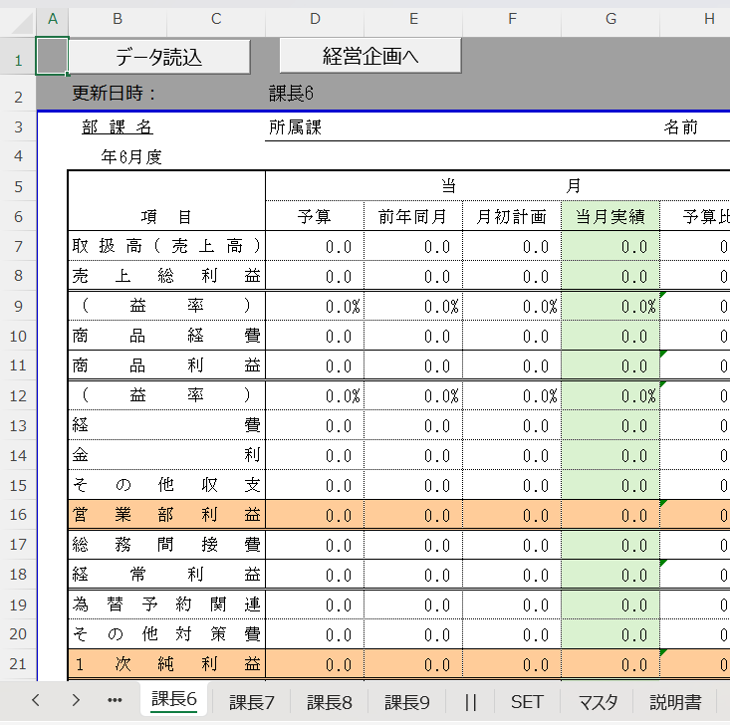
◎マスタファイル作成時の注意事項
 | ・ | ファイル名は『マスタ』で固定してください。
 | ・ | １行目に課CDを記載し、課CDごとのデータを縦に記載してください。
 | ・ | 出力先フォルダは2行目に記載してください。
 | ・ | 『年』の項目を利用してファイル出力時（経営企画へボタンクリック時）のファイル名を作成します。
 |  | （課CD_営業成績表(課/部/事業部)_yyyymm.pdf のyyyyの部分）
 | ・ | シート名は『SET』で固定してください。
 |  | （マクロの処理ではシート名が『SET』になっているシートを参照します。それ以外のシートは自由に編集・追加が可能です。）

 |  | ※イメージ
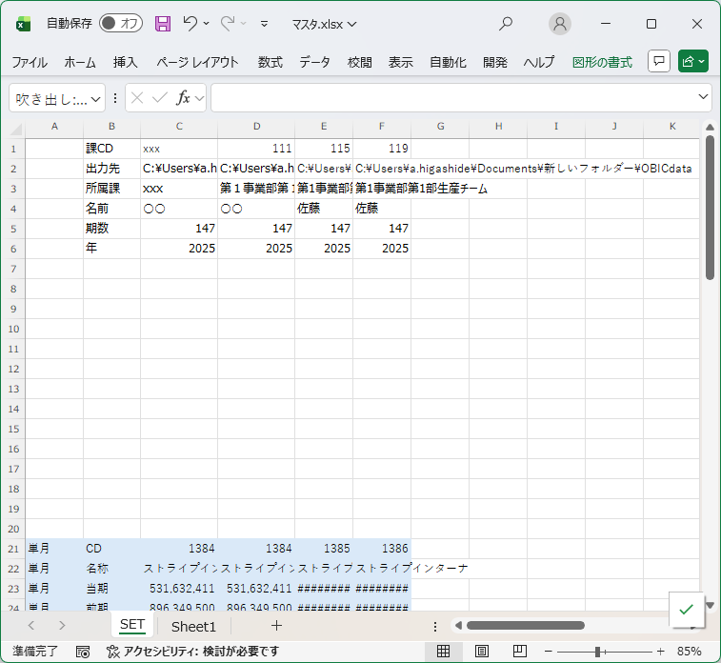
ファイル名は『マスタ』で固定

1行目は課CD、2行目は出力先を記載

データを記載するシートのシート名は『SET』で固定

◎データファイル作成時の注意事項
 | ・ | ファイル名は対応するシートのシート名と完全に同一になるようにしてください。
 |  | （半角と全角が区別されますのでご注意ください。）
 | ・ | SETシートへの予算データ取込（月初計画値、着地予測）で挙動が異なりますので、課長、部長、事業部長のいずれかのファイル名、シート名としてください。
 |  | 課長：課コードを元にデータを取得してセット
 |  | 部長：課マスタ（実績用）から、課コードをキーに、部コードを取得し、対応する部のデータの合計値を取得してセット
 |  | 事業部長：課マスタ（実績用）から、課コードをキーに、事業部コードを取得し、対応する事業部のデータの合計値を取得してセット
 | ・ | １行目に課CDを記載し、課CDごとのデータを縦に記載してください。
 | ・ | シート名は『SET』で固定してください。
 |  | （マクロの処理ではシート名が『SET』になっているシートを参照します。それ以外のシートは自由に編集・追加が可能です。）

ファイル名は対応するシートのシート名に合わせる
 |  | ※イメージ
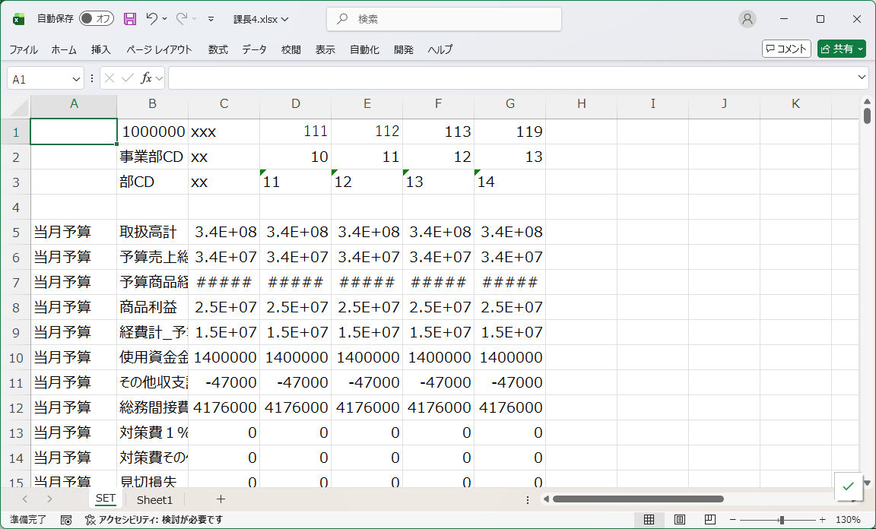

1行目は課CDを記載

データを記載するシートのシート名は『SET』で固定

◎テンプレートファイル作成時の注意事項
 | ・テンプレートファイル（上期、下期）は事前に準備していますが、誤って削除した場合、コピーして再作成して下さい。
 | ・コピーした場合シート名の修正とD２セルの値を合わせてください。
 | シート名は、課長XXファイルの指定に、D2の項目は、SETシートへの転記する際の列数に利用しています。

マクロボタン押下時の動作
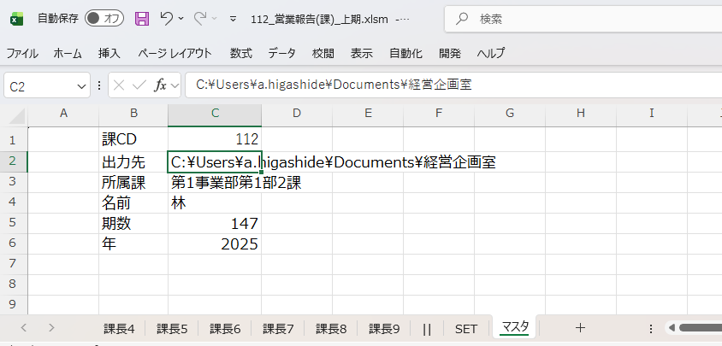
事前準備
管理者にて実施
① | マクロファイルと同階層にOBICdataフォルダを作成

② | OBICからデータを取得し、マクロファイルと同階層にあるOBICdataフォルダにファイルを配置する
 | ※各ファイルの注意事項は「データファイル・マスタファイル作成時の注意事項」参照

各課担当者にて実施
① | テンプレートファイルをコピーして作成する課コードに名称を変更する。

② | ユーザーが営業報告シートに配置された「データ読込」ボタンをクリックする
 | ※マクロファイルのファイル名の先頭3桁が課CDになっていること・シート名と読み取るデータのファイル名が一致することを確認してからクリックしてください
 | ※マクロボタン押下時の動作は「マクロボタン押下時の動作」へ記載

 |  |  | ※下期（10~3）は別ブック

② | ボタンをクリックしたファイルと同階層にある「OBICdata」フォルダを参照する
 |  |  |  | ※相対参照で同一フォルダにある「OBICdata」フォルダ内を検索

③ | 「OBICdata」フォルダ内の、営業報告書マクロのシート名と同じファイル内の『SET』シートを開く（事業部・部の営業報告書も同様の動作）
 | →見つからない場合エラーメッセージを表示して処理を終了する
 | ※半角と全角の区別がされるので、シート名とファイル名は完全に同一であることに注意してください |  |  |  |  |  | ファイルが見つからない場合のエラーメッセージ例
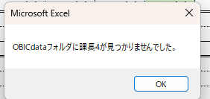

④ | 開いたファイルの中から、営業報告書マクロのファイル名の頭3桁の課コードと一致する列を列ごとコピーする（事業部・部の営業報告書も3桁の課コードを使用する）
 | →見つからない場合エラーメッセージを表示して処理を終了する
 | ※データファイル内の「SET」シート内を検索しますので、データを記載するシートのシート名は「SET」で固定してください

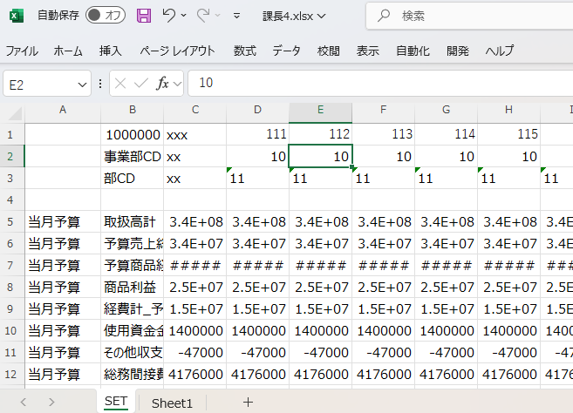
 |  |  |  |  |  |  | 課CDが見つからない場合のエラーメッセージ例
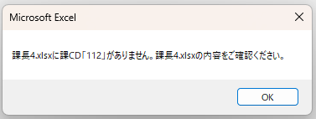

⑤ | ボタンがクリックされたシートのD2セルの値に応じて、営業報告書マクロの『SET』シート内の該当する列へペーストする。

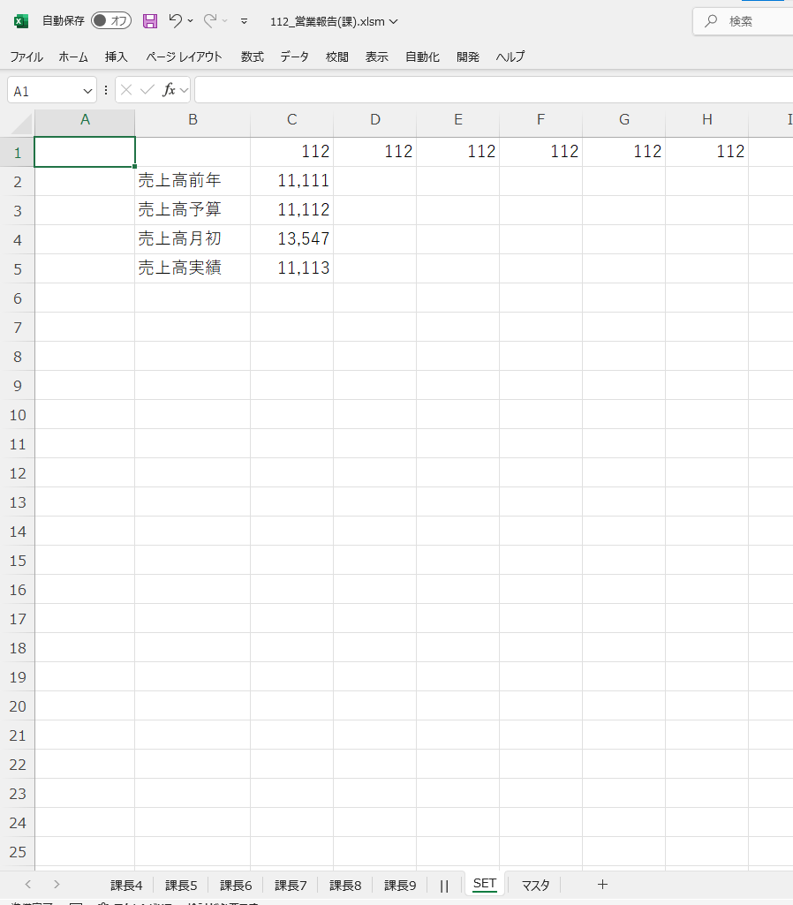

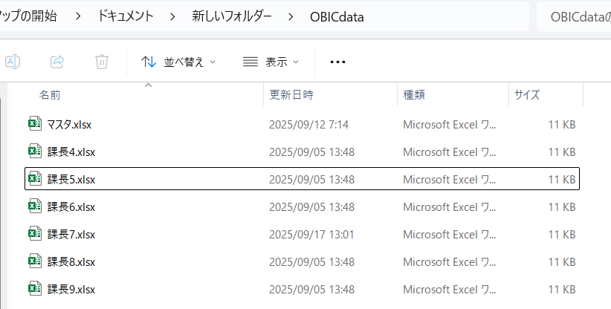
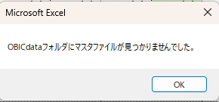
⑥ | ③と同様にボタンをクリックしたファイルと同階層にある「OBICdata」フォルダ内の、マスタファイル内の『SET』シートを開く
 | →見つからない場合エラーメッセージを表示して処理を終了する
 | ※ファイル名は「マスタ」でなければエラーとなってしまいますのでご注意ください |  |  |  | ファイルが見つからない場合のエラーメッセージ例

⑦ | 開いたファイルの中から、営業報告書マクロのファイル名の頭3桁の課コードと一致する列を列ごとコピーする（事業部・部の営業報告書も3桁の課コードを使用する）
 | →見つからない場合エラーメッセージを表示して処理を終了する
 | ※マスタファイル内の「SET」シート内を検索しますので、データを記載するシートのシート名は「SET」で固定してください
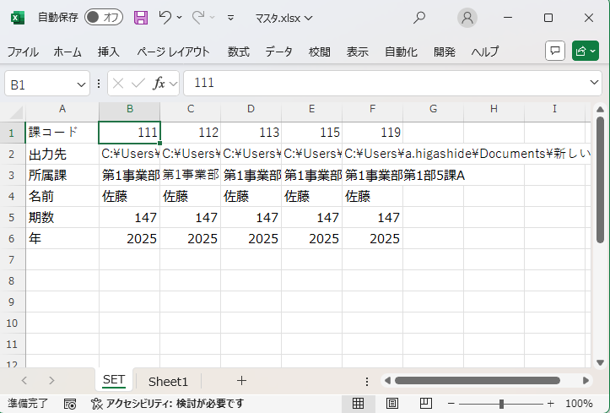
 |  |  |  |  |  |  | 見つからない場合のエラーメッセージ例
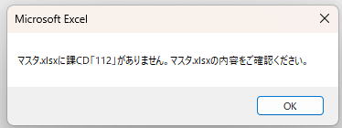

⑧ | 営業報告書マクロの『マスタ』シート内の該当する列へペーストする（対応関係については『SET』シートと同様）
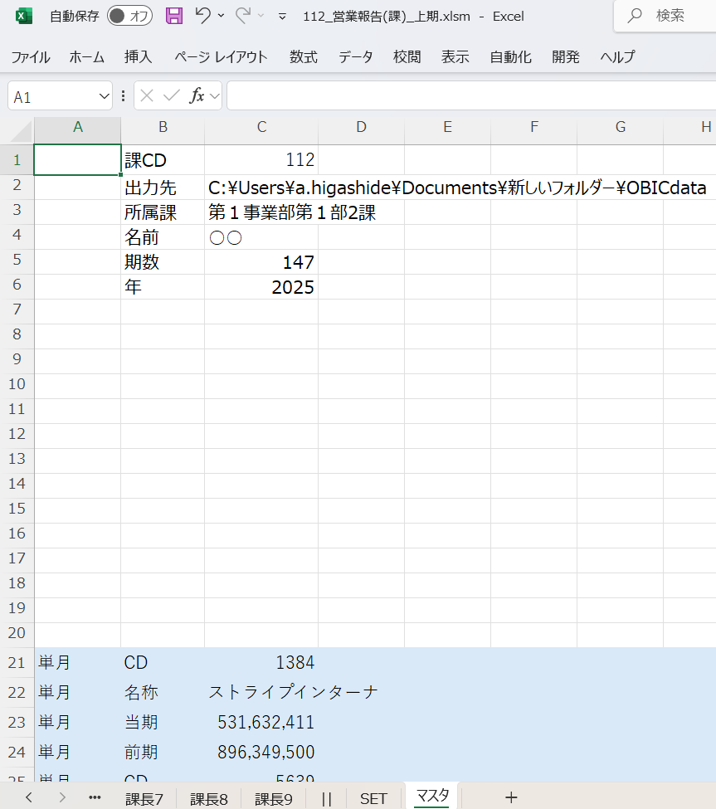

⑨ | 関数によって営業報告シートへ値を反映
 | （課の名称や期数など、各シート共通の情報はマスタシートから関数で反映）

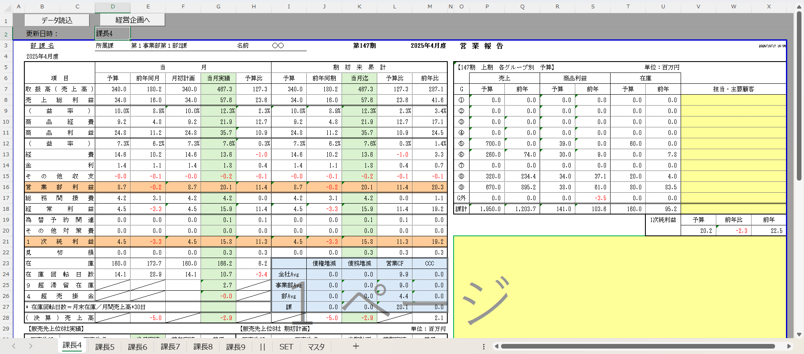

マスタシートから値を反映

SETシートから値を反映

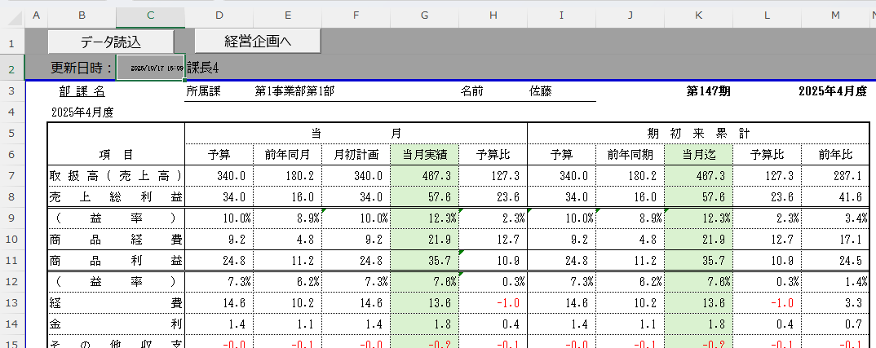
⑩ | 営業報告シート２行目の更新日時欄に、現在日時を反映する
 | →マクロでの処理終了
 |  |  |  |  |  | 処理完了時に表示されるメッセージ

⑪ | ユーザーが関数では埋まらない部分を記入する

⑫ | ユーザーが「経営企画へ」ボタンをクリックする

⑬ | マスタシート上で指定したフォルダにブック全体を複製してエクセルファイルにしたものとボタンがクリックされたシートの営業報告書のみをPDF化したものを出力する
 | （元フォルダにエクセルマクロファイルが残る想定）
 | →既に出力されている場合、上書き確認のメッセージが出る
 | ※マスタシートの項目がそろっていない場合エラーメッセージが出ます 必ずデータ読込をしてから、「経営企画へ」ボタンをクリックするようにしてください。
 | ※出力先フォルダに書き込み権限がない場合保存ができずエラーとなる場合があります 出力先フォルダの権限にはご注意ください。

 | 上書き確認時のメッセージ例 | 項目がそろっていない場合のエラーメッセージ例
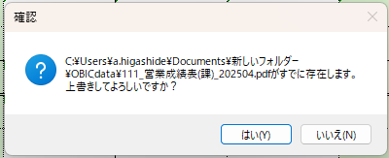
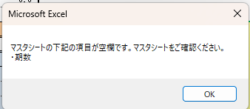

 | 処理完了時に表示されるメッセージ

